通信ステータス
モバイル通信状況表示画面に表示されるステータスと参照元を以下に記載する。
試験では、各ステータスと参照値の値が一致していることを確認する。

●モバイル通信状況表示画面に表示されるステータスの参照元
AM_ECM_STATUS_DATE=DATE
AM_ECM_STATUS_IFNAME=IFNAME
AM_ECM_STATUS_MODULE=MODEL
AM_ECM_STATUS_NUMBER=MODULE_NUMBER
AM_ECM_STATUS_PEER=PEER_NAME
AM_ECM_STATUS_SESSION=SESSION_NAME
AM_ECM_STATUS_SIM=SIM_NUMBER
AM_ECM_STATUS_APN=APN
AM_ECM_STATUS_STATE=STATE
AM_ECM_STATUS_RAT=RAT
AM_ECM_STATUS_ARFCN=ARFCN
AM_ECM_STATUS_UARFCN=UARFCN
AM_ECM_STATUS_EARFCN=EARFCN
AM_ECM_STATUS_BAND=BAND
AM_ECM_STATUS_MCC=MCC
AM_ECM_STATUS_MNC=MNC
AM_ECM_STATUS_TAC=TAC
AM_ECM_STATUS_CELLID=CELLID
AM_ECM_STATUS_LAC=LAC
AM_ECM_STATUS_PCI=PCI
AM_ECM_STATUS_PSC=PSC
AM_ECM_STATUS_BSIC=BSIC
AM_ECM_STATUS_RSSI=RSSI
AM_ECM_STATUS_RSCP=RSCP
AM_ECM_STATUS_RSRP=RSRP
AM_ECM_STATUS_RSRQ=RSRQ
AM_ECM_STATUS_SINR=SINR
AM_ECM_STATUS_ECIO=ECIO
/run/ecm/IFNAME.env

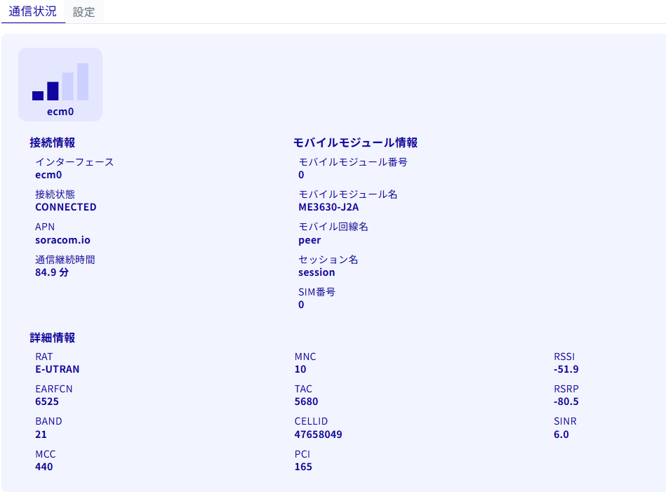
●モバイル通信状況表示画面に表示されるステータス
<4G>
値 | 参考先ファイル | ファイル内の参照値
MODULE-NUMBER | /run/ecm/IFNAME.env | AM_ECM_STATUS_NUMBER
MODULE-NAME | /run/ecm/IFNAME.env | AM_ECM_STATUS_MODULE
MOB-PEER-NAME | /run/ecm/IFNAME.env | AM_ECM_STATUS_PEER
SESSION-NAME | /run/ecm/IFNAME.env | AM_ECM_STATUS_SESSION
SIM-NUMBER | /run/ecm/IFNAME.env | AM_ECM_STATUS_SIM
APN | /run/ecm/IFNAME.env | AM_ECM_STATUS_APN
STATE | /run/ecm/IFNAME.env | AM_ECM_STATUS_STATE
RAT | /run/ecm/IFNAME.env | AM_ECM_STATUS_RAT
EARFCN | /run/ecm/IFNAME.env | AM_ECM_STATUS_EARFCN
BAND | /run/ecm/IFNAME.env | AM_ECM_STATUS_BAND
MCC | /run/ecm/IFNAME.env | AM_ECM_STATUS_MCC
MNC | /run/ecm/IFNAME.env | AM_ECM_STATUS_MNC
TAC | /run/ecm/IFNAME.env | AM_ECM_STATUS_TAC
CELLID | /run/ecm/IFNAME.env | AM_ECM_STATUS_CELLED
PCI | /run/ecm/IFNAME.env | AM_ECM_STATUS_PCI
RSSI | /run/ecm/IFNAME.env | AM_ECM_STATUS_RSSI
RSRP | /run/ecm/IFNAME.env | AM_ECM_STATUS_RSRP
SINR | /run/ecm/IFNAME.env | AM_ECM_STATUS_SINR

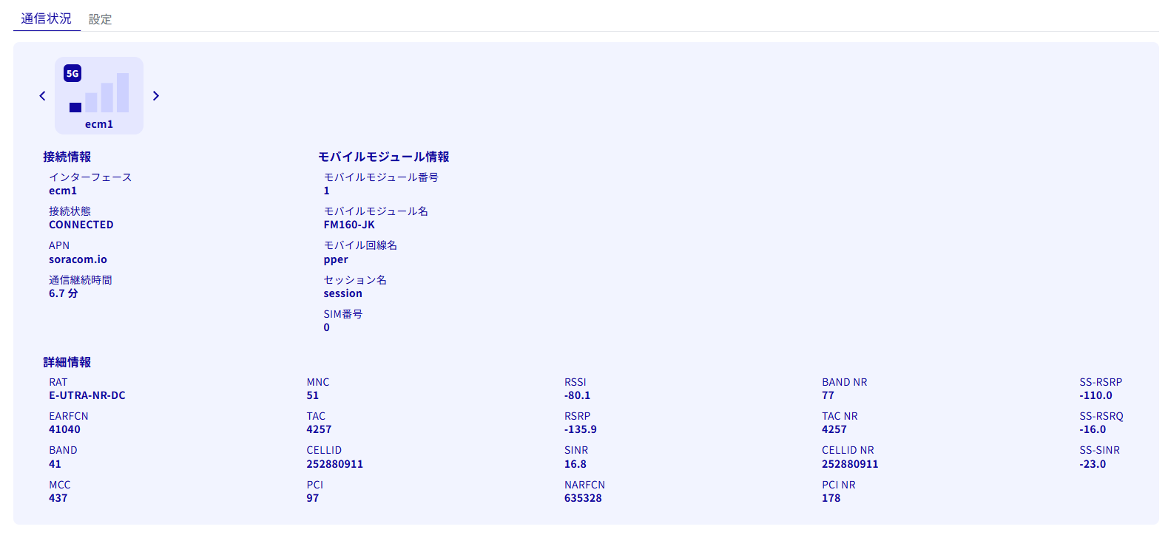
<5G(NSA)>
値 | 参考先ファイル | ファイル内の参照値
MODULE-NUMBER | /run/ecm/IFNAME.env | AM_ECM_STATUS_NUMBER
MODULE-NAME | /run/ecm/IFNAME.env | AM_ECM_STATUS_MODULE
MOB-PEER-NAME | /run/ecm/IFNAME.env | AM_ECM_STATUS_PEER
SESSION-NAME | /run/ecm/IFNAME.env | AM_ECM_STATUS_SESSION
SIM-NUMBER | /run/ecm/IFNAME.env | AM_ECM_STATUS_SIM
APN | /run/ecm/IFNAME.env | AM_ECM_STATUS_APN
STATE | /run/ecm/IFNAME.env | AM_ECM_STATUS_STATE
RAT | /run/ecm/IFNAME.env | AM_ECM_STATUS_RAT
EARFCN | /run/ecm/IFNAME.env | AM_ECM_STATUS_EARFCN
BAND | /run/ecm/IFNAME.env | AM_ECM_STATUS_BAND
MCC | /run/ecm/IFNAME.env | AM_ECM_STATUS_MCC
MNC | /run/ecm/IFNAME.env | AM_ECM_STATUS_MNC
TAC | /run/ecm/IFNAME.env | AM_ECM_STATUS_TAC
CELLID | /run/ecm/IFNAME.env | AM_ECM_STATUS_CELLID
PCI | /run/ecm/IFNAME.env | AM_ECM_STATUS_PCI
RSSI | /run/ecm/IFNAME.env | AM_ECM_STATUS_RSSI
RSRP | /run/ecm/IFNAME.env | AM_ECM_STATUS_RSRP
SINR | /run/ecm/IFNAME.env | AM_ECM_STATUS_SINR
NARFCN | /run/ecm/IFNAME.env | AM_ECM_STATUS_NARFCN
BAND_NR | /run/ecm/IFNAME.env | AM_ECM_STATUS_BAND_NR
TAC_NR | /run/ecm/IFNAME.env | AM_ECM_STATUS_TAC_NR
CELLID_NR | /run/ecm/IFNAME.env | AM_ECM_STATUS_CELLID_NR
PCI_NR | /run/ecm/IFNAME.env | AM_ECM_STATUS_PCI_NR
SS-RSRP | /run/ecm/IFNAME.env | AM_ECM_STATUS_SS-RSRP
SS-RSRQ | /run/ecm/IFNAME.env | AM_ECM_STATUS_SS-RSRQ
SS-SINR | /run/ecm/IFNAME.env | AM_ECM_STATUS_SS-SINR

<5G(SA)>
値 | 参考先ファイル | ファイル内の参照値
MODULE-NUMBER | /run/ecm/IFNAME.env | AM_ECM_STATUS_NUMBER
MODULE-NAME | /run/ecm/IFNAME.env | AM_ECM_STATUS_MODULE
MOB-PEER-NAME | /run/ecm/IFNAME.env | AM_ECM_STATUS_PEER
SESSION-NAME | /run/ecm/IFNAME.env | AM_ECM_STATUS_SESSION
SIM-NUMBER | /run/ecm/IFNAME.env | AM_ECM_STATUS_SIM
APN | /run/ecm/IFNAME.env | AM_ECM_STATUS_APN
STATE | /run/ecm/IFNAME.env | AM_ECM_STATUS_STATE
RAT | /run/ecm/IFNAME.env | AM_ECM_STATUS_RAT
NARFCN | /run/ecm/IFNAME.env | AM_ECM_STATUS_NARFCN
BAND | /run/ecm/IFNAME.env | AM_ECM_STATUS_BAND
MCC | /run/ecm/IFNAME.env | AM_ECM_STATUS_MCC
MNC | /run/ecm/IFNAME.env | AM_ECM_STATUS_MNC
TAC | /run/ecm/IFNAME.env | AM_ECM_STATUS_TAC
CELLID | /run/ecm/IFNAME.env | AM_ECM_STATUS_CELLED
PCI | /run/ecm/IFNAME.env | AM_ECM_STATUS_PCI
RSSI | /run/ecm/IFNAME.env | AM_ECM_STATUS_RSSI
SS-RSRP | /run/ecm/IFNAME.env | AM_ECM_STATUS_RSRP
SS-RSRQ | /run/ecm/IFNAME.env | AM_ECM_STATUS_SINR
SS-SINR | /run/ecm/IFNAME.env | AM_ECM_STATUS_SINR

パッケージ更新補足
■aptコマンドでパッケージの情報を確認する
 | $ apt show <パッケージ名>

■パッケージ更新中のCLIコマンド実行log
 | AX11でのパッケージ更新実行時の sudo sh apt_monitor.sh 出力例

 | ○パッケージの更新が行われる場合
admin@amnimo:~$ sudo sh apt_monitor.sh
==== Starting APT Monitor ====
2026-02-26 05:33:37 [APT UPDATE] PID=3374 | Running apt update
2026-02-26 05:35:27 [PACKAGE POSTINST] PID=5269 | Package is being updated: python3-pkg-resources.postinst configure
2026-02-26 05:35:30 [PACKAGE POSTINST] PID=5319 | Package is being updated: amnimo-ecc-basic.postinst configure 3.3.0~b66784
2026-02-26 05:35:33 [PACKAGE POSTINST] PID=5416 | Package is being updated: amnimo-nx-edge-analytics-plugin.postinst configure
2026-02-26 05:35:34 [PACKAGE POSTINST] PID=5614 | Package is being updated: amnimo-ecc-dms-agent.postinst configure 3.3.0~b66784
2026-02-26 05:35:39 [PACKAGE POSTINST] PID=5811 | Package is being updated: amnimo-bsp.postinst configure 3.4.0~b73628
2026-02-26 05:36:02 [PACKAGE POSTINST] PID=6384 | Package is being updated: speedtest-cli.postinst configure
2026-02-26 05:36:03 [PACKAGE POSTINST] PID=6416 | Package is being updated: amnimo-remoteit:arm64.postinst configure 4.0.9~b66517 ←更新されるパッケージ情報が表示される
2026-02-26 05:36:10 [PACKAGE POSTINST] PID=6608 | Package is being updated: amnimo-dimoni:arm64.postinst configure 3.0.0~b73762
2026-02-26 05:36:14 [PACKAGE POSTINST] PID=6733 | Package is being updated: amnimo-dilogger:arm64.postinst configure 3.1.0~b73762
2026-02-26 05:36:21 [PACKAGE POSTINST] PID=6909 | Package is being updated: libag-cfg:arm64.postinst configure 3.4.0~b73854
2026-02-26 05:36:21 [PACKAGE POSTINST] PID=6922 | Package is being updated: libag-cfg:arm64.postinst configure 3.4.0~b73854
2026-02-26 05:36:44 [PACKAGE POSTINST] PID=7406 | Package is being updated: amnimo-cli.postinst configure 3.4.0~b73762
2026-02-26 05:37:00 [PACKAGE POSTINST] PID=8056 | Package is being updated: initramfs-tools.postinst triggered update-initramfs
2026-02-26 05:37:55 [INFO] No APT/DPKG processes found for 20 seconds. Update process is complete.
admin@amnimo:~$

 | ○パッケージの更新が行われない場合
admin@amnimo:~$ sudo sh apt_monitor.sh
==== Starting APT Monitor ====
2026-02-27 09:59:35 [APT UPDATE] PID=17675 | Running apt update
2026-02-27 10:00:04 [INFO] No APT/DPKG processes found for 20 seconds. Update process is complete. ←更新されるパッケージ情報がない
admin@amnimo:~$

補足_Stagingサーバへの切り替え
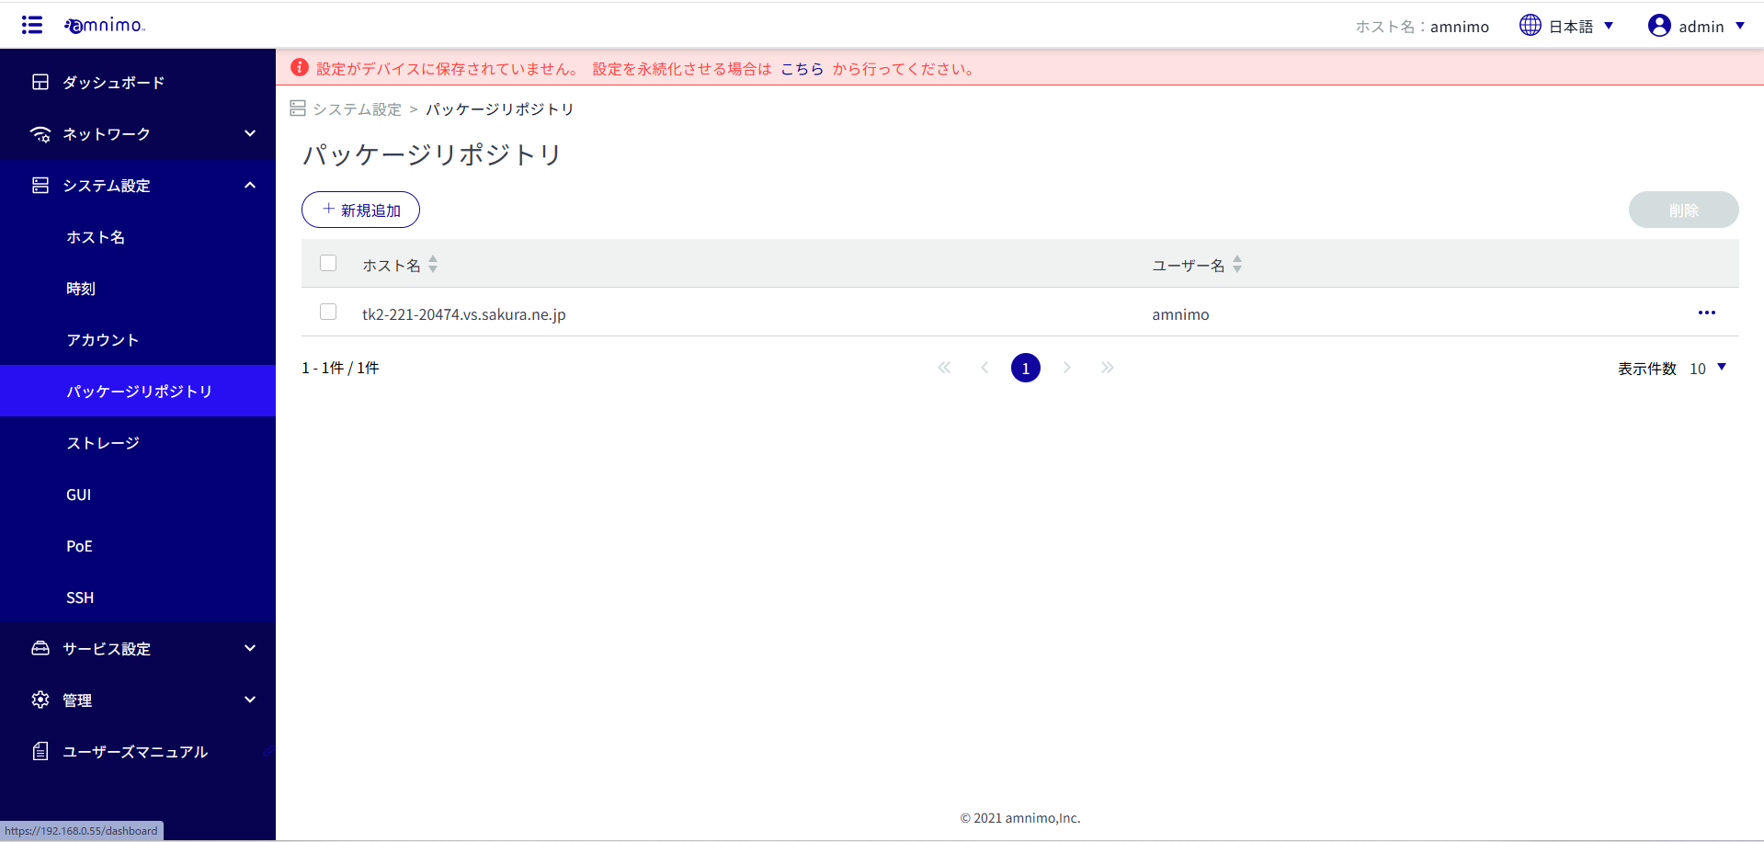
■AG/AR/AXシリーズにおけるaptパッケージレポジトリアクセス先の設定変更について

 | 通常のProductionサーバへアクセスする際、AG/AR/AX内の設定でaptパッケージレポジトリのリストと、
 | amshでの認証設定は下記となる。

 | ■/etc/apt/sources.list.d/amnimo.list（CLI）
deb http://ports.ubuntu.com focal main universe
deb https://package.amnimo.com/ubuntu focal-updates main universe
deb https://package.amnimo.com/ubuntu focal-security main universe
deb https://package.amnimo.com/amnimo focal main
deb-src http://ports.ubuntu.com focal main universe
deb-src https://package.amnimo.com/ubuntu focal-updates main universe
deb-src https://package.amnimo.com/ubuntu focal-security main universe
deb-src https://package.amnimo.com/amnimo focal main

apt auth hostname package.amnimo.com username amnimo password aeme2Foa9GeSeiaj
 | ■amsh設定（CLI）

 | Stagingサーバへアクセス先を変更する場合は、上記の設定箇所を下記の様にする。

 | ■/etc/apt/sources.list.d/amnimo.list（CLI）
deb http://ports.ubuntu.com focal main universe
deb https://tk2-221-20474.vs.sakura.ne.jp/ubuntu focal-updates main universe
deb https://tk2-221-20474.vs.sakura.ne.jp/ubuntu focal-security main universe
deb https://tk2-221-20474.vs.sakura.ne.jp/amnimo focal main
deb-src http://ports.ubuntu.com focal main universe
deb-src https://tk2-221-20474.vs.sakura.ne.jp/ubuntu focal-updates main universe
deb-src https://tk2-221-20474.vs.sakura.ne.jp/ubuntu focal-security main universe
deb-src https://tk2-221-20474.vs.sakura.ne.jp/amnimo focal main

apt auth hostname tk2-221-20474.vs.sakura.ne.jp username amnimo password aeme2Foa9GeSeiaj
 | ■amsh設定（CLI）

 | ■amsh設定をGUI画面から実施する方法
 | ①パッケージ更新を行う試験対象機のGUI画面からパッケージリポジトリ設定一覧画面を開く。
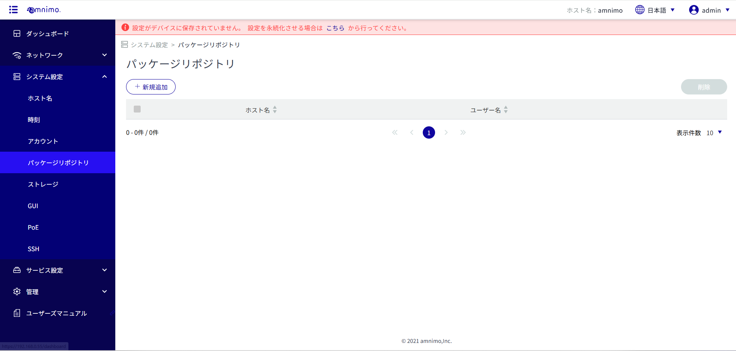

 | ②新規追加ボタンをクリック

 | ③パッケージリポジトリの基本情報を入力し、追加ボタンをクリック。
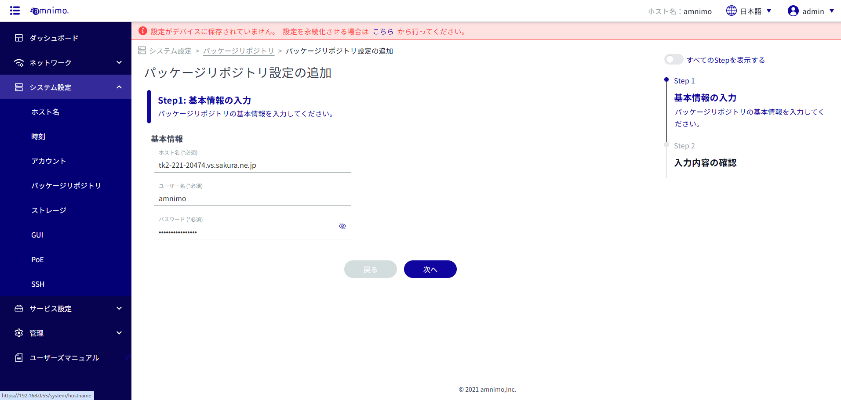

 | ④入力内容の確認画面で設定ボタンをクリック。

 | パッケージリポジトリ一覧画面に追加した設定が表示されていることを確認。

